요약
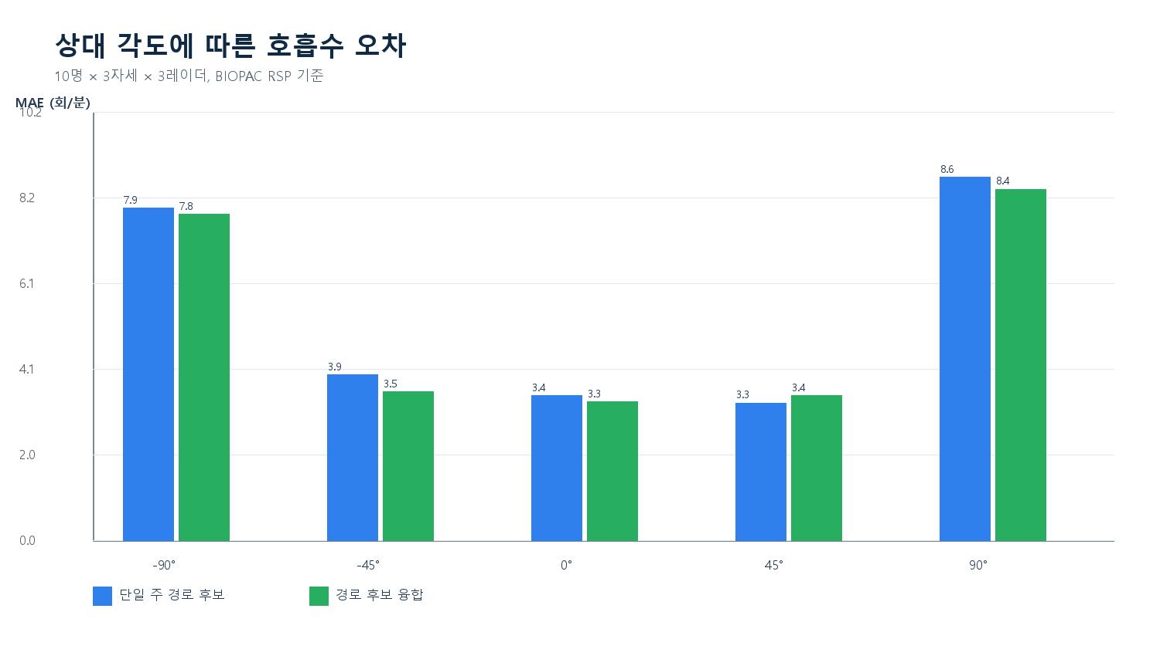
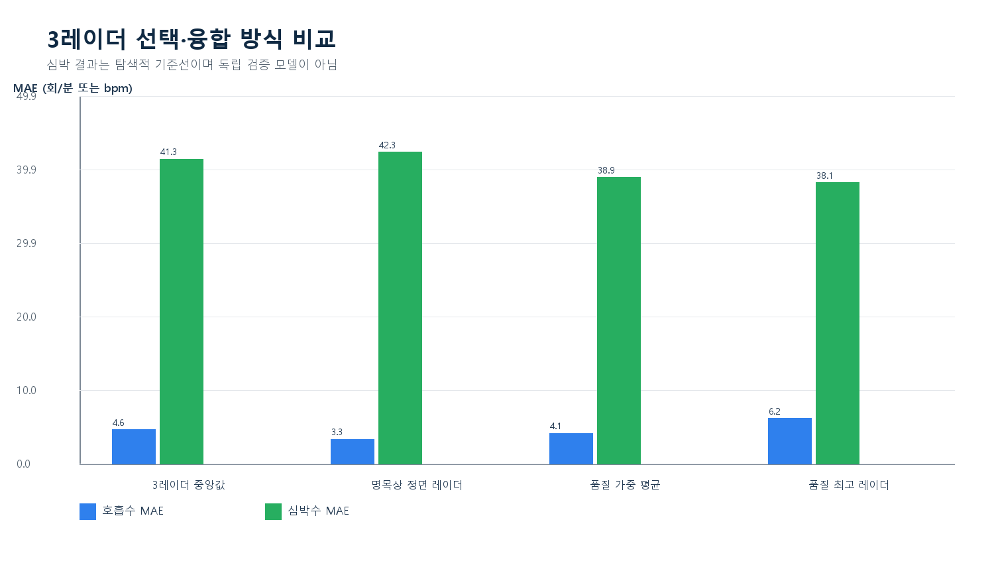
방향 적응형 3-UWB 호흡 분석 검증장부
신뢰 경계 10명에 대한 실험 1·2와 왕복 구간 예비 분석. 방향은 최종 출력이 아니라 레이더 선택·품질 제어 변수로 평가함.

결론: 정면 레이더는 호흡 추정에 유리했지만 큰 실패 구간이 남았습니다. 추가 경로 후보 융합은 소폭 개선에 그쳤고, 현재 심박 기준선은 실패했습니다. 빈 환경 파일이 없어 환경 차감은 아직 검증하지 못했습니다.

분석 대상 | S1 관측 | 정면 RR MAE | 정면 중앙 AE | 정면 ±2 | 경로융합 전체 MAE | 심박 MAE | 판정 | 핵심 점검 | 결과
10 | 90 | 3.3 | 0.19 | 66.7% | 4.44 | 39.78 | 호흡: 탐색 지속 / 심박: 현재 방식 중단 | PPT 실험2 제목 | 4분30초
신뢰 경계 10명 | 30자세×3레이더 | 회/분 | 회/분 | 비율 | 회/분 | bpm | 독립 검증 아님 | PPT 세부 합계 | 6분
 |  |  |  |  |  |  |  | 실제 중앙 마커 간격 | 375.4초
 |  |  |  |  |  |  |  | 빈 환경 파일 | 현재 폴더에서 식별 불가
 |  |  |  |  |  |  |  | 운동 마커 오인 | 6명은 내부 원후보, 선택 마커 0건
 |  |  |  |  |  |  |  | 왕복 | 거리 보정 전 예비 지표

